4. 협력사 투찰
시험ID | 시험항목 | 시험목적 | 테스트 계정 정보 | 시험절차 | 시험내역 | 시험결과내역 | 시험결과
TST_04_001 | 협력사 투찰 | 투찰 가능 상태 확인 | ID : gurmsl PW : 1111 | 입찰진행 > 입찰진행 상세 > 견적서 제출 | 1. 제출기간이 지난 입찰 견적서 제출 불가능 확인 2. 제출기간에 있는 파일입력방식 견적금액 및 견적내역 파일 valid check 3. 제출기간에 있는 직접내역방식 견적금액 valid check | 1. 'Z202404035' 입찰의 견적서 제출 버튼이 안보이는지 확인 2. 'Z202404031' 입찰의 견적서 제출 버튼 클릭시 견적금액이나 견적내역파일이 없으면 견적서 제출이 안되는지 확인 3.'Z202404032' 입찰의 견적서 제출 버튼 클릭시 품목당 견적금액 없으면 견적서 제출이 안되는지 확인 | 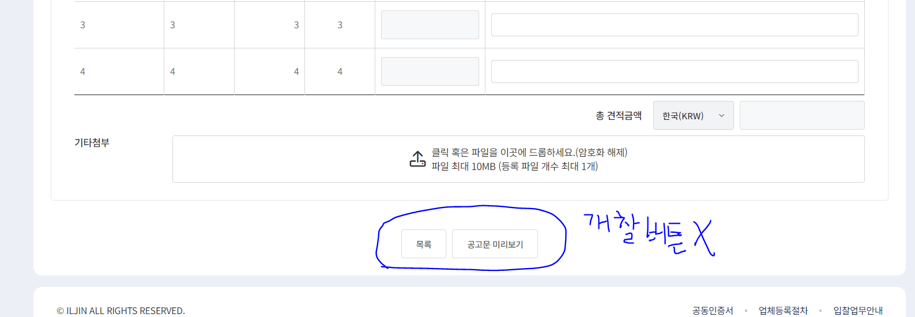 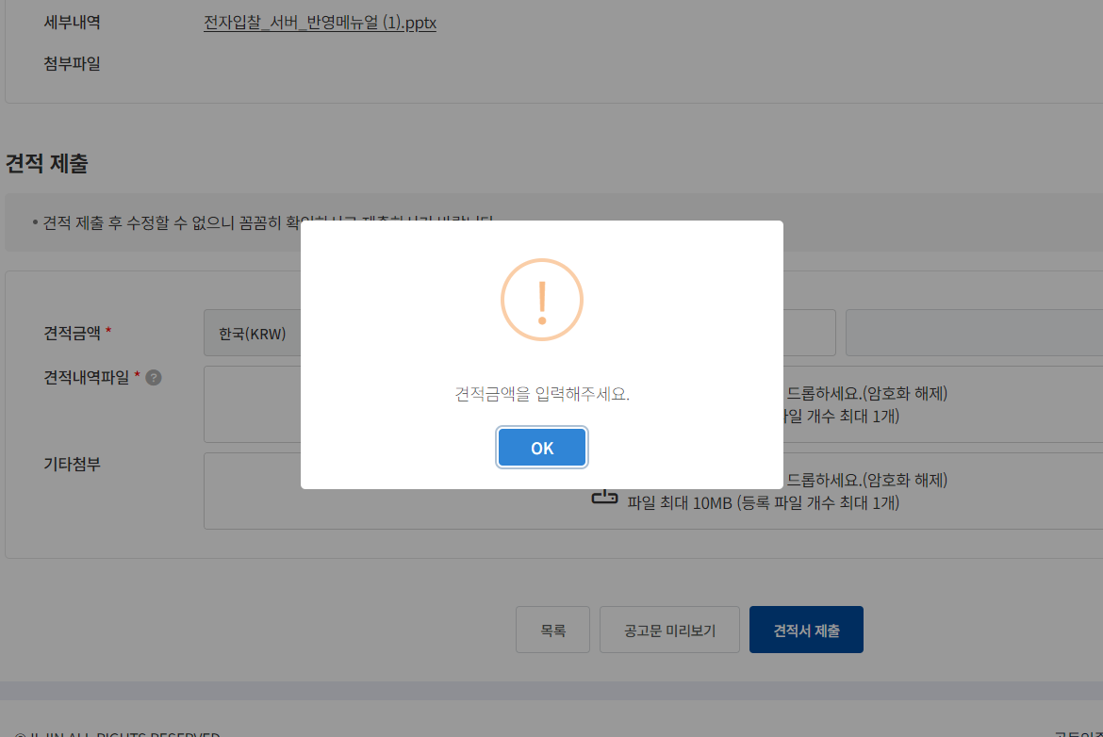 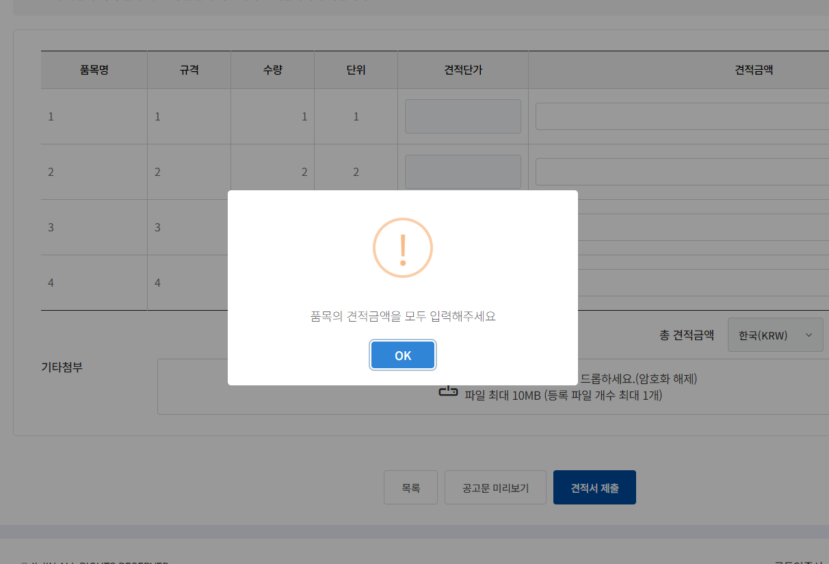 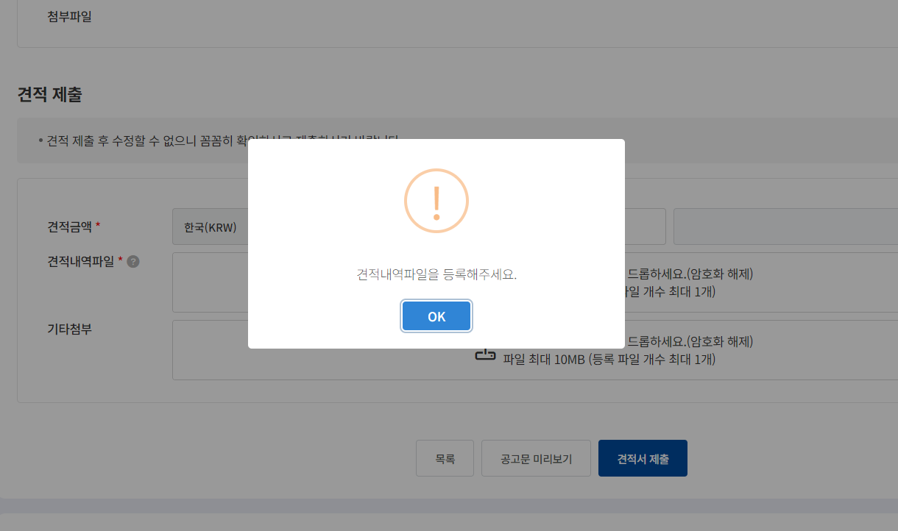
TST_04_002 | 협력사 투찰 | 클라이언트 프로그램 설치 여부 확인 | ID : gurmsl PW : 1111 | 입찰진행 > 입찰진행 상세 > 견적서 제출 | 1. 협력사 입찰진행 상세 화면에 들어가면 클라이언트 프로그램 설치 여부 확인 2. 견적서 제출 클릭시 valid check 이후에 클라이언트 프로그램 설치 여부 확인 | 1. 클라이언트 프로그램 제거 이후에 'Z202404031' 입찰상세에 들어가면 클라이언트 설치 페이지로 이동할지 물어보는 confirm 창이 나오고 확인을 클릭하면 해당 페이지로 이동 2. 클라이언트 설치 이후에 'Z202404031' 입찰상세에 들어가면 클라이언트 설치 페이지로 이동할지 물어보는 confirm 창이 안나오는지 확인 3. 클라이언트 프로그램 제거 이후에 'Z202404031' 입찰상세에 견적서 제출 버튼을 클릭하면 클라이언트 설치 페이지로 이동할지 물어보는 confirm 창이 나오고 확인을 클릭하면 해당 페이지로 이동. 4. 클라이언트 프로그램 설치 이후에 'Z202404031' 입찰상세에 견적서 제출 버튼을 클릭하면 클라이언트 설치 페이지로 이동할지 물어보는 confirm 창이 안나오는지 확인 | 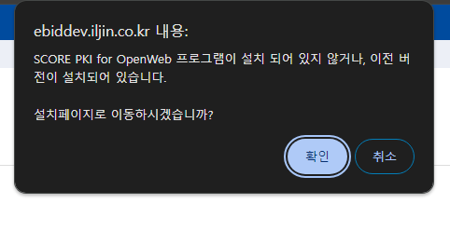 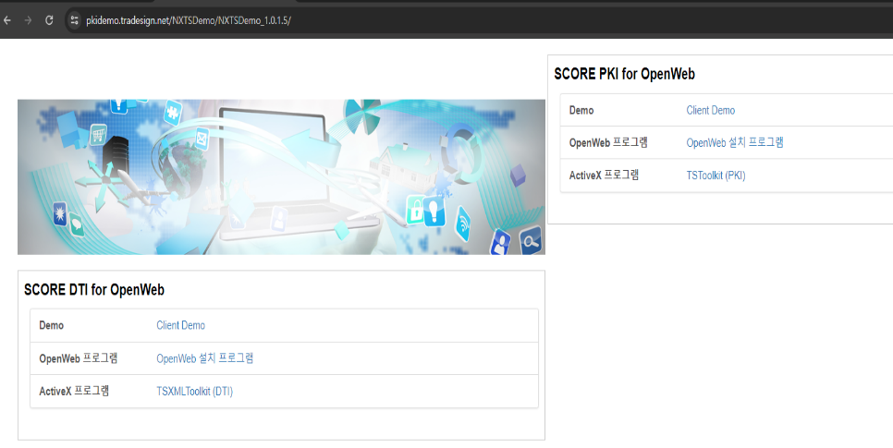
TST_04_003 | 협력사 투찰 | 투찰시 금액 암호화 | ID : gurmsl PW : 1111 | 입찰진행 > 입찰진행 상세 > 견적서 제출 | 1. 파일입력방식 투찰 시 암호화 여부 확인 2. 직접내역방식 투찰 시 암호화 여부 확인 | 1. 'Z202404031' 입찰의 견적서 제출 이후에 DB에 들어간 암호화된 견적금액 확인하고 암호화된 금액을 https://pkidemo.tradesign.net/NXTSDemo/NXTSDemo_1.0.1.5/pki/ 사이트에서 해당 인증서로 복호화를 하여 입력한 금액과 맞는지 확인 2. 'Z202404032' 입찰의 견적서 제출 이후에 DB에 들어간 암호화된 견적금액 확인하고 암호화된 금액을 https://pkidemo.tradesign.net/NXTSDemo/NXTSDemo_1.0.1.5/pki/ 사이트에서 해당 인증서로 복호화를 하여 입력한 금액과 맞는지 확인 | 